地方債現在高比率
 | 38. 地方債現在高比率

 | 時点 2018(H30)年度（毎年） |  |  |  |  |  |  | 平 均 値 |  |  |  | 144.4
 | 単位 ％ |  |  |  |  |  |  | 標準偏差 |  |  |  | 42.7
 | 市町村名 | 指標 | 順位 |  | #REF! | 備考 | 市町村名 | 指標 | 順位 |  | #REF! | 備考

 | 市町村平均 | 144.4 |  | － |  |  | 八街市 | 133.8 |  | 32
 | 千葉市 | 280.0 |  | 1 |  |  | 印西市 | 65.8 |  | 52
 | 銚子市 | 189.3 |  | 7 |  |  | 白井市 | 185.9 |  | 8
 | 市川市 | 64.4 |  | 53 |  |  | 富里市 | 176.4 |  | 11
 | 船橋市 | 158.8 |  | 21 |  |  | 南房総市 | 173.5 |  | 12
 | 館山市 | 157.4 |  | 22 |  |  | 匝瑳市 | 170.2 |  | 15
 | 木更津市 | 126.5 |  | 37 |  |  | 香取市 | 218.8 |  | 2
 | 松戸市 | 138.9 |  | 29 |  |  | 山武市 | 139.6 |  | 28
 | 野田市 | 152.8 |  | 24 |  |  | いすみ市 | 161.7 |  | 18
 | 茂原市 | 213.1 |  | 3 |  |  | 大網白里市 | 171.6 |  | 13
 | 成田市 | 128.9 |  | 36 |  |  | 酒々井町 | 122.0 |  | 40
 | 佐倉市 | 100.5 |  | 46 |  |  | 栄町 | 168.9 |  | 16
 | 東金市 | 184.6 |  | 10 |  |  | 神崎町 | 116.3 |  | 41
 | 旭市 | 168.2 |  | 17 |  |  | 多古町 | 97.0 |  | 48
 | 習志野市 | 149.2 |  | 26 |  |  | 東庄町 | 99.5 |  | 47
 | 柏市 | 113.0 |  | 44 |  |  | 九十九里町 | 203.7 |  | 4
 | 勝浦市 | 171.4 |  | 14 |  |  | 芝山町 | 83.5 |  | 50
 | 市原市 | 85.0 |  | 49 |  |  | 横芝光町 | 184.9 |  | 9
 | 流山市 | 159.9 |  | 19 |  |  | 一宮町 | 113.5 |  | 43
 | 八千代市 | 156.6 |  | 23 |  |  | 睦沢町 | 113.7 |  | 42
 | 我孫子市 | 131.7 |  | 34 |  |  | 長生村 | 133.5 |  | 33
 | 鴨川市 | 202.7 |  | 5 |  |  | 白子町 | 149.4 |  | 25
 | 鎌ケ谷市 | 195.9 |  | 6 |  |  | 長柄町 | 125.9 |  | 38
 | 君津市 | 69.3 |  | 51 |  |  | 長南町 | 137.3 |  | 30
 | 富津市 | 125.9 |  | 38 |  |  | 大多喜町 | 136.8 |  | 31
 | 浦安市 | 58.8 |  | 54 |  |  | 御宿町 | 139.7 |  | 27
 | 四街道市 | 131.5 |  | 35 |  |  | 鋸南町 | 158.9 |  | 20
 | 袖ケ浦市 | 103.0 |  | 45

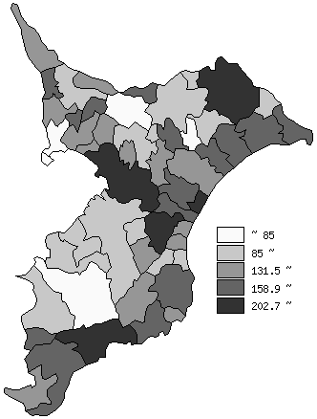
 | 市町村平均の推移
平成26年度 | 146.5
平成27年度 | 146.2
平成28年度 | 147.4
平成29年度 | 145.3
平成30年度 | 144.4

《備 考》 ・資料出所 総務省「市町村別決算状況調」 ・算出方法 地方債現在高÷標準財政規模額

